车辆申报登记表
运作部车辆及系统维护登记表 日期：2025年10月4日
序号 |  | 进出口双方 | 车牌 | 联系电话 | 业务模式 | 操作方式 | 备注 | 身份证号 | 启运地 | 进境 |  | 出境 |  | 查验时间 | 办理业务 |  |  |  |  |  |  | 选择报价 | 增值服务 | 应收 | 应付 | 客服
 | 系统接单客户名称 |  |  |  |  |  |  |  |  | 前半段出单情况 | 兜圈时间 | 后半段出单情况 | 放行时间 |  | 报检 | 报关 | 仓储 | 仓租登记 | 运输 | 其它 | 报关仓储
1 | 讯强/亚浩 |  | 粤B81GL5 | 13712341862 | 一日游 | 报关 | 一车两单
2 | 泽霖（华为出仓） |  | 粤BJJ923 | 13537085719 | 出仓 | 报关
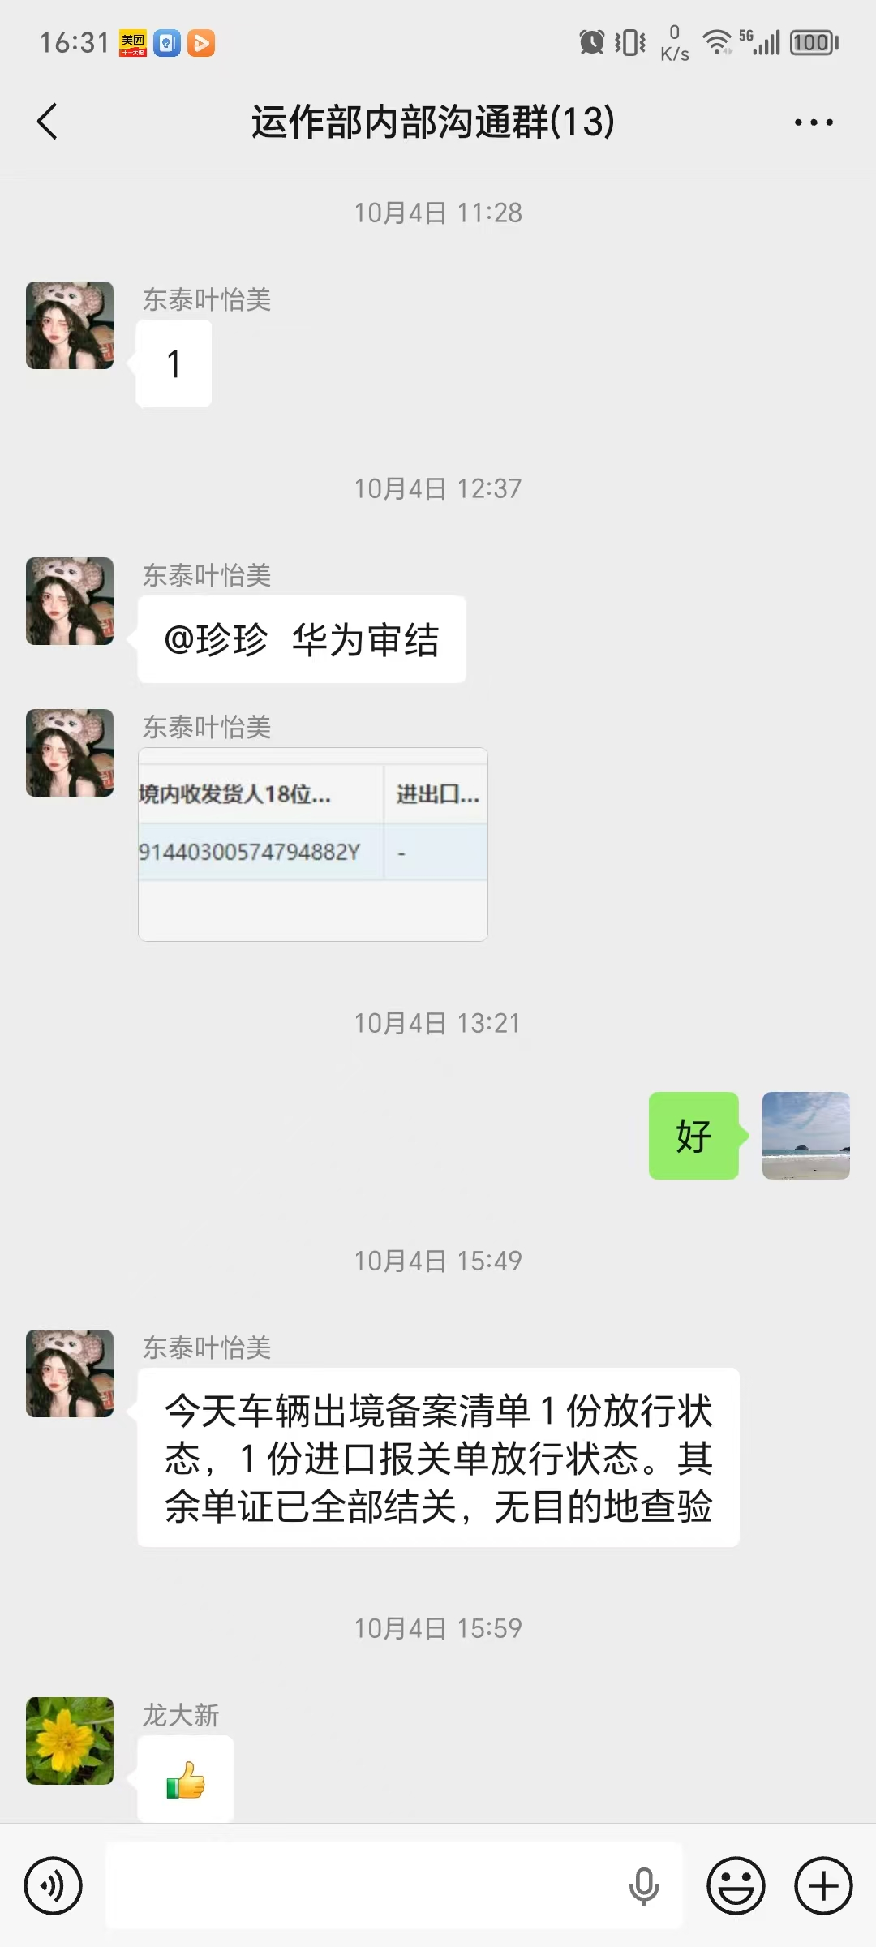
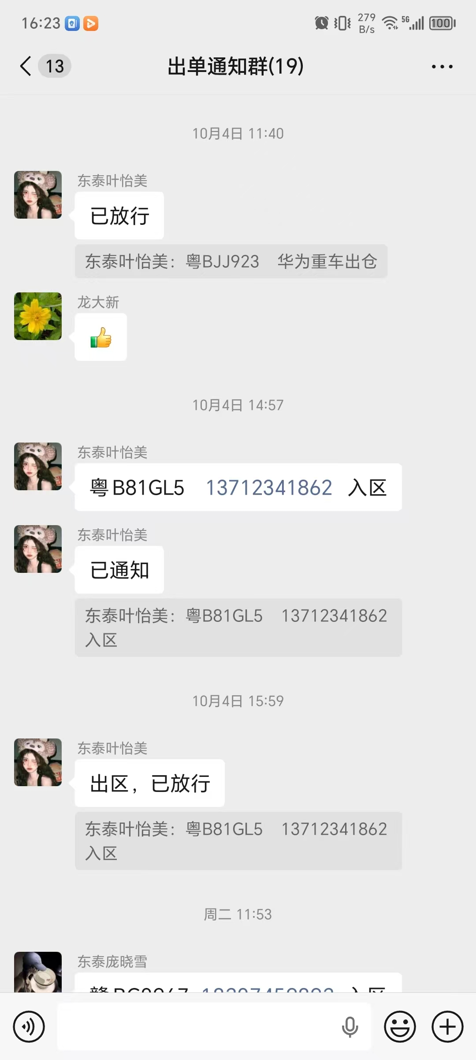
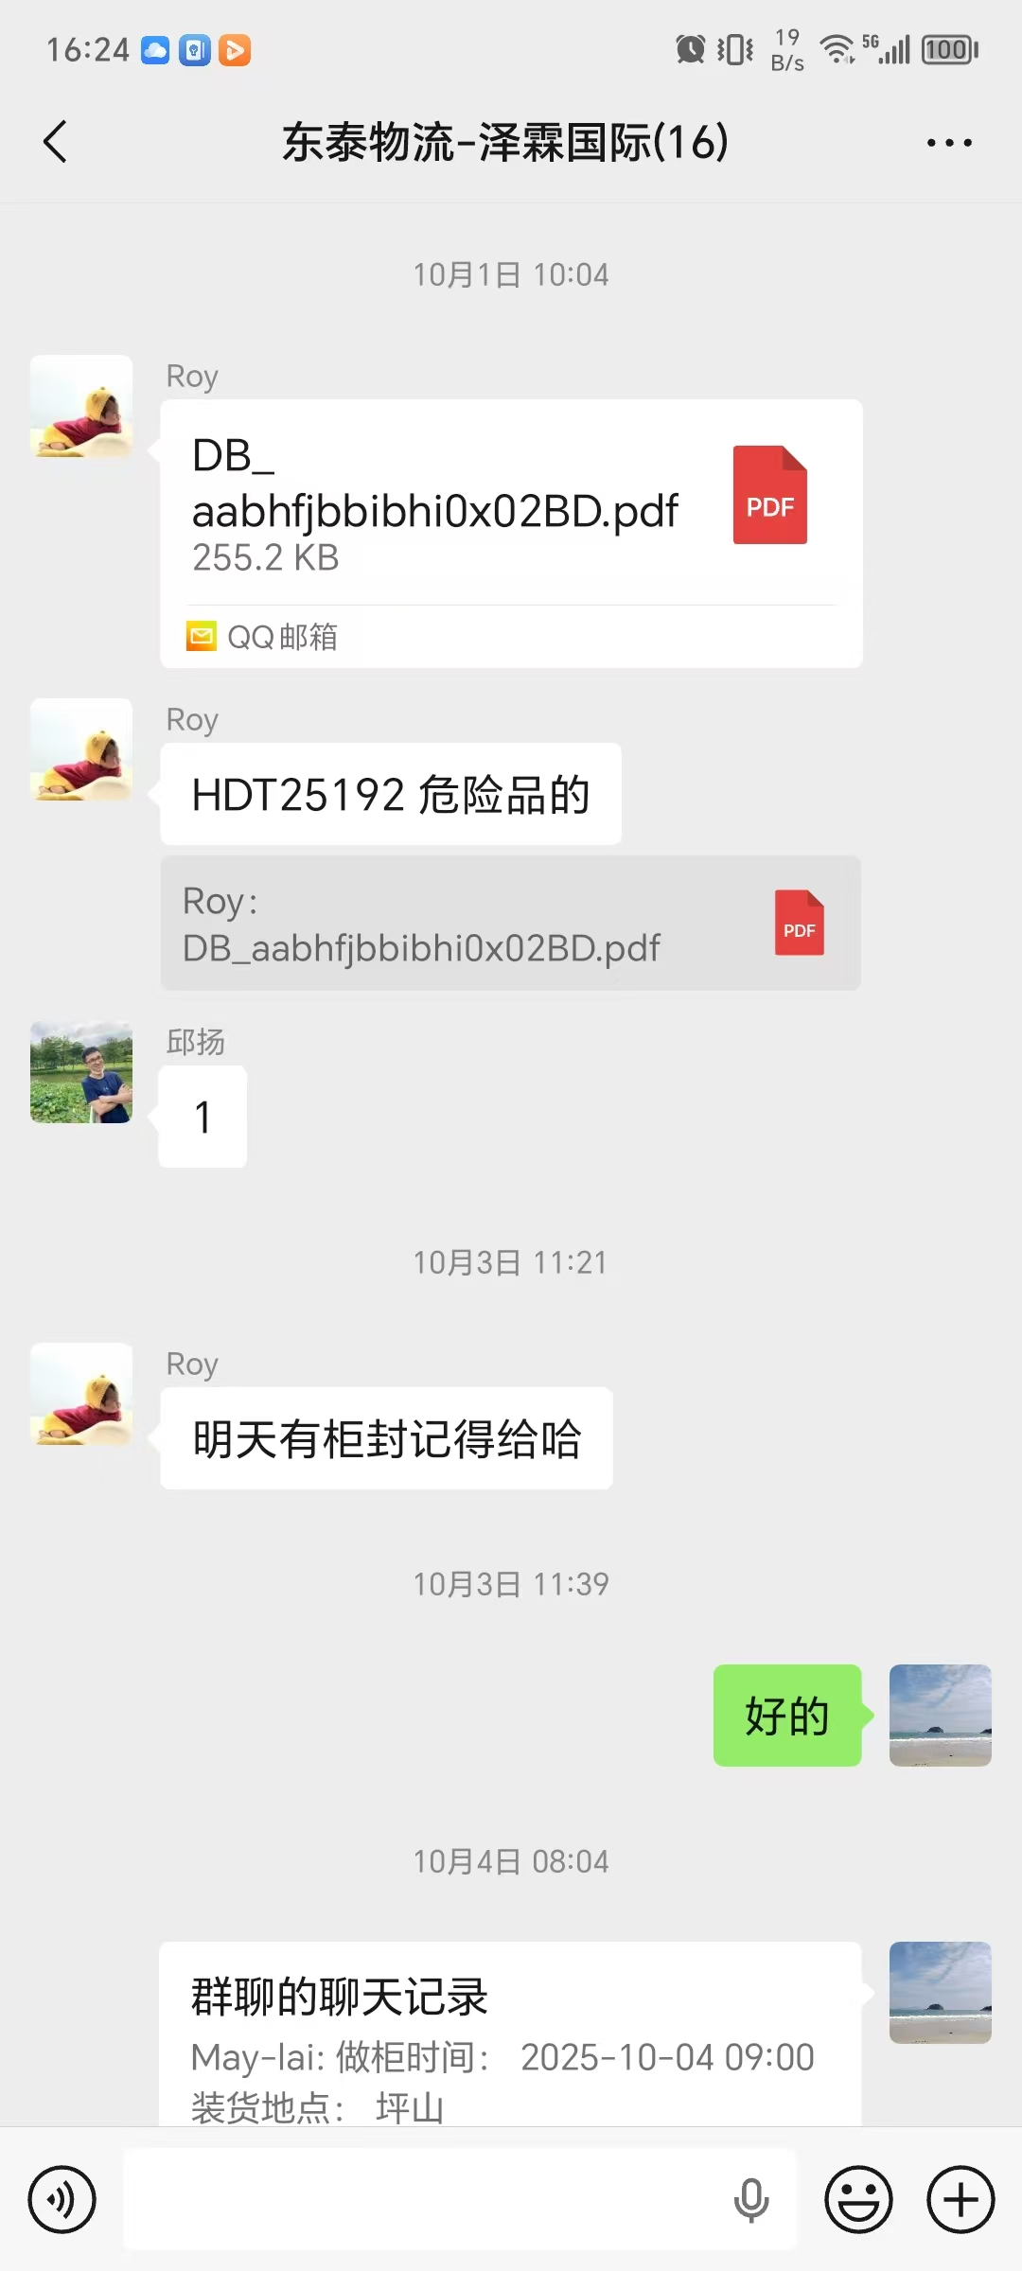
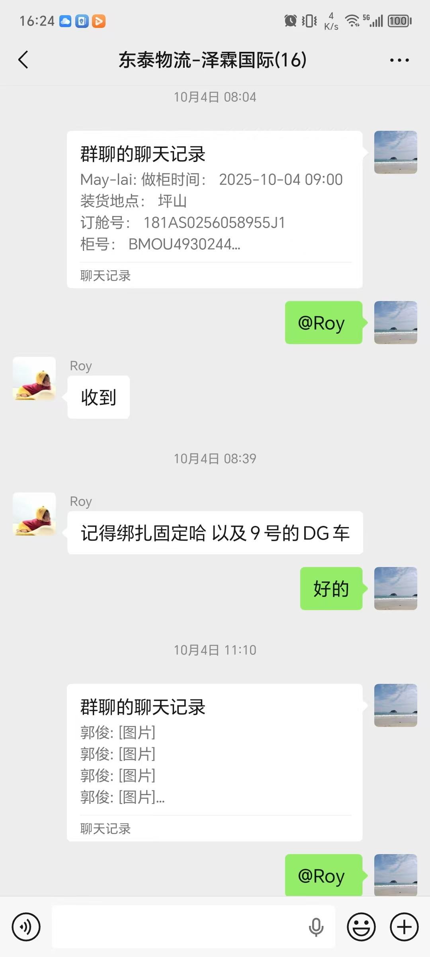
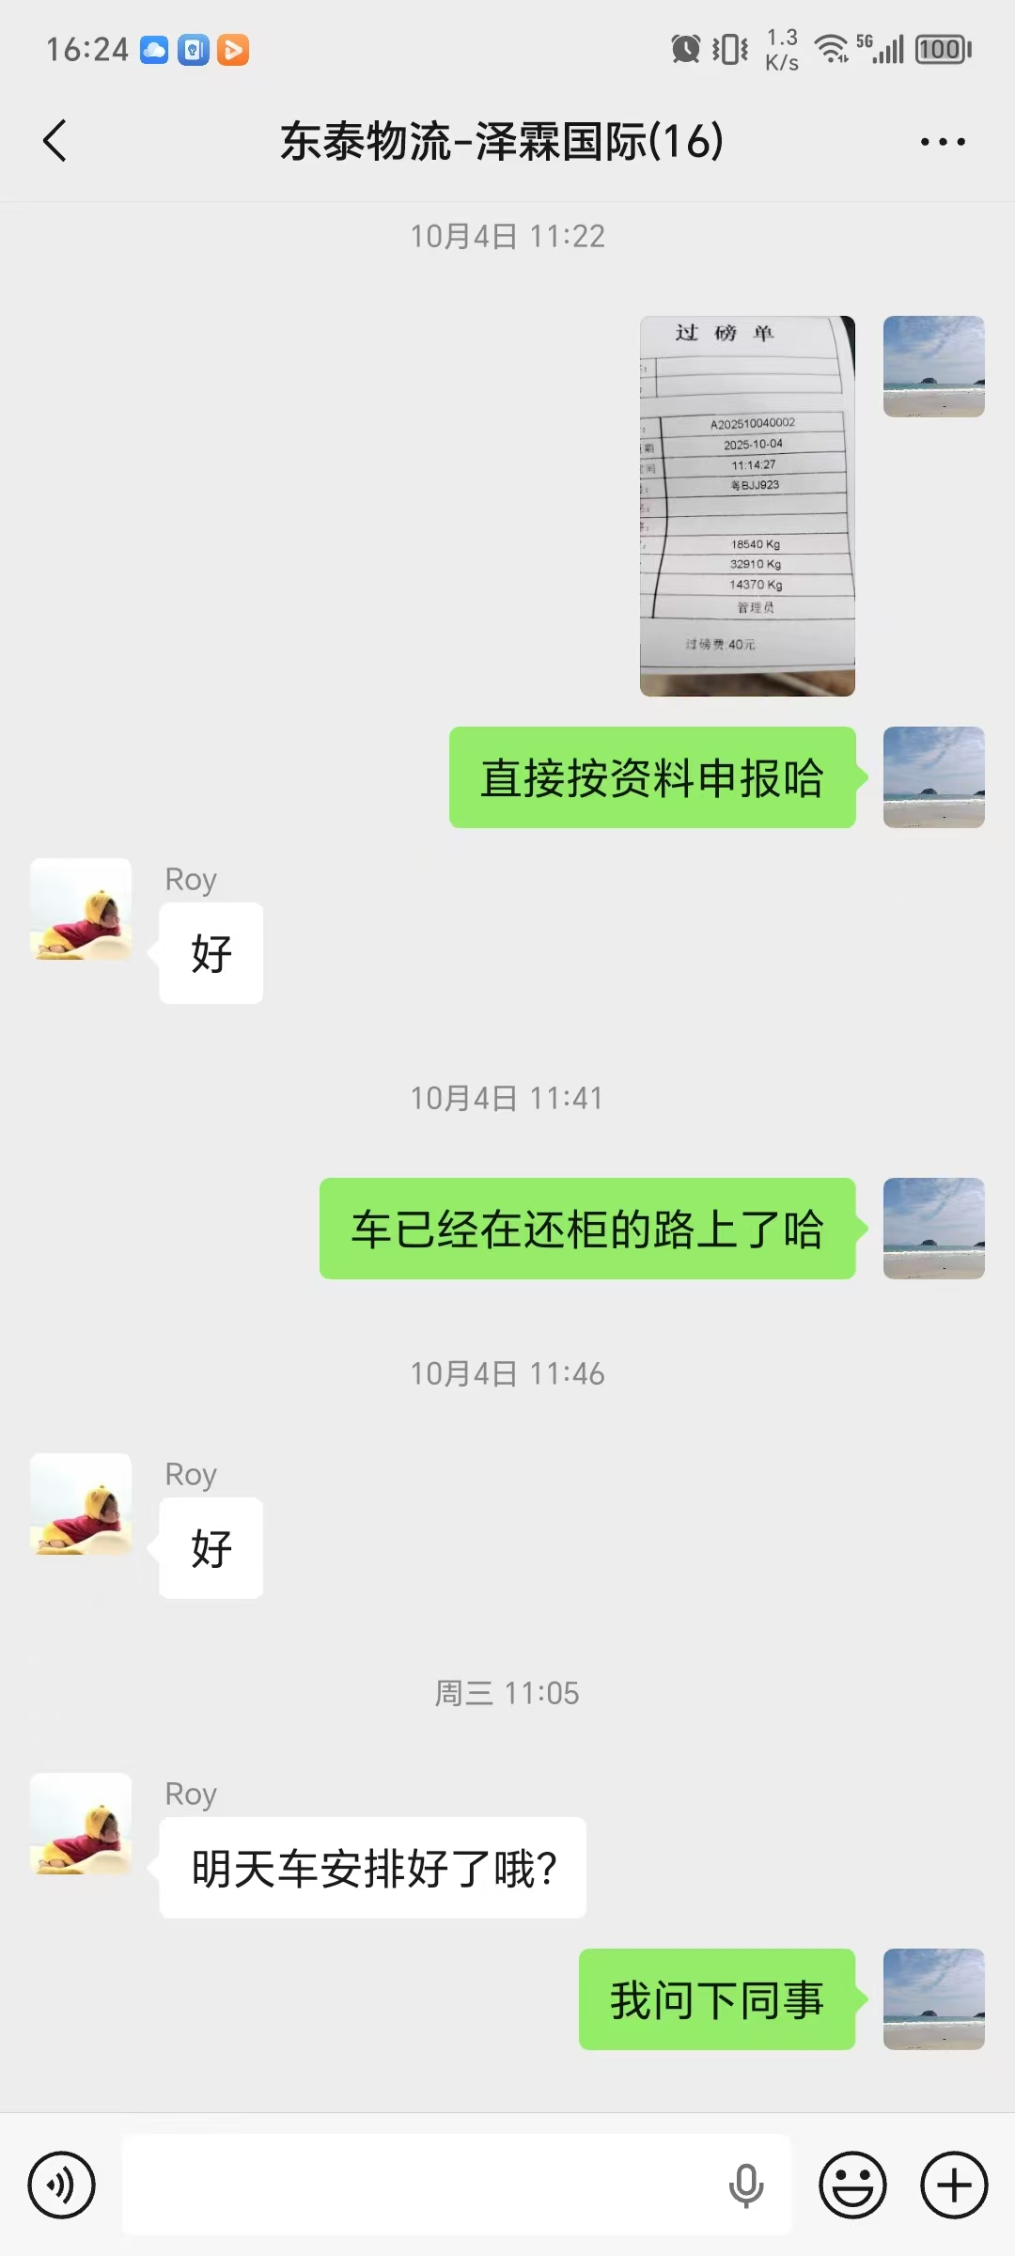
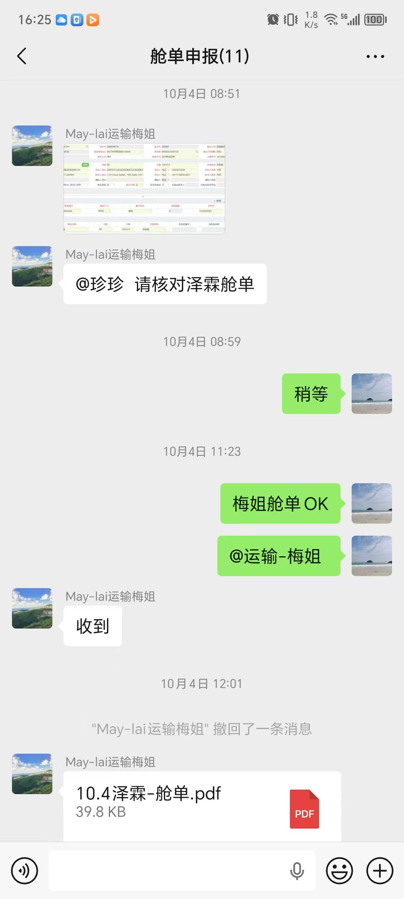
3
4
5
6
7
8
9
10
11
12
13
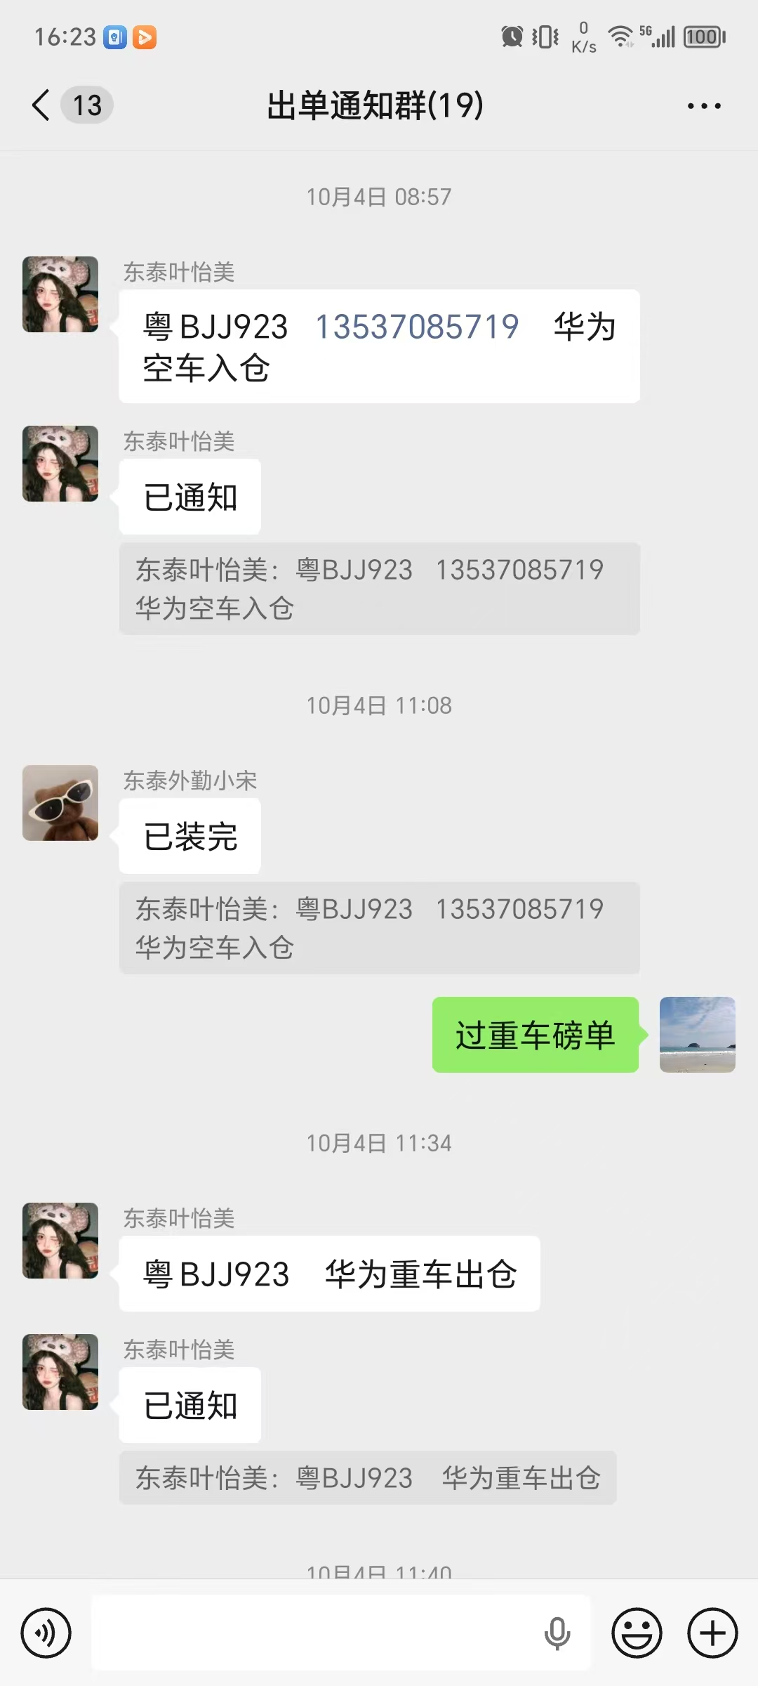
14
15
16
17
18
19
20
21
22
23
24
25
26
27
28
29
30
31
32
33
34
35
36
37
38
39
40
41
42

